Hoja1
Nombre | Alex Rodolfo Sanchez Pereyra

 | f(x) = exp(x)

 | x0= | 0.5235987756 | pi/6
 | f(x0) = exp(x0) | 1.688091795
 | se desea conocer
 | x1= | 0.62831853072 | pi/5
 | f(x1) = exp(x1) | 1.8744560876
 | h= x1 -x0 | 0.10471975512

PRIMERA ITERACION ORDEN 1

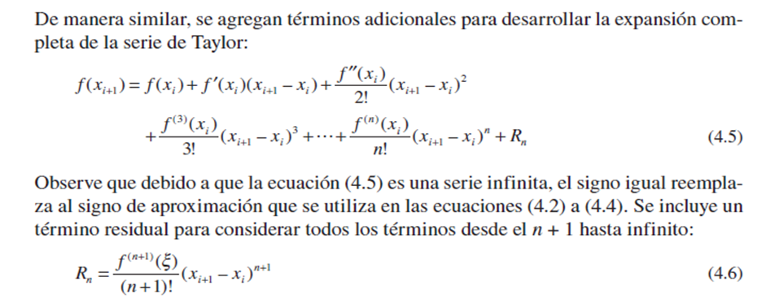
f(x1) | f(pi/5)=f(p1/6)+f`(pi/6)*h |  | 1.8648683544
f`(x)=exp(x) | 1.688091795

ef | 0.17677655939

SEGUNDA ITERACION ORDEN 2

f(x1) | f(pi/5) | 1.8741243534
f``(x)=exp(x) | 1.688091795

ef | 0.009255999005

TERCERA ITERACION ORDEN 3

f(x1) | f(pi/5) | 1.8744474487
f```(x)=exp(x) | 1.688091795

ef | 0.0003230953164

 | como ef < 0.0005 se detiene las iteraciones

